Форма заказа
 | Заказ
 | Дата заявки |  |  |  |  | Склад отгрузки
 | № клиента
 | Компания |  |  |  |  | Информация о доставке
 | Контакное лицо
 | Телефон |  |  |  |  | Дата отгрузки
 | E-mail
 | Скидка | 0% |  |  |  | Дополнительно

Выбрать продукцию
Сформировать заказ
Очистить
 |  |  |  | Упаковка
№ п/п | Артикул | Наименование продукта | Цвет | Объем тары | ед. | вид упаковки | Цена за единицу с НДС | Кол-во единиц товара | Сумма заказа с НДС | Сумма заказа с НДС со скидкой | Итого вес брутто (кг) | Итого паллет | Мин. Расход
 |  |  |  |  |  |  |  |  | ИТОГО | - ₽ | 0 | 0.00 | Макс. Расход

Не нашли нужную позицию? Ниже вы можете оставить запрос на цену и наличие на складе необходимых позиций

5. Ведра. Инструмент
Прайс-лист Товаров Продуктовой группы раздела «Профессиональный ручной инструмент» Цены действительны c 03.03.2022 г.
Артикул | Наименование продукта | Вид материала | Упаковка |  | фото | Цена руб/ед без учета НДС | Цена руб/ед с учетом НДС | Кол-во единиц товара | Сумма заказа с НДС | Наличие на складе | Рекомендованный ассортимент | Краткое описание продукта
 |  |  | к-во | ед.
09679-188 | Ведро желтое с логотипом Sto - 0,8 литра | Ведро | 1 | шт. |  | 380.00 ₽ | 456.00 ₽ |  | - ₽ | ● | ● | Ведро фирменное с логотипом Sto для образцов
09257-002 | Ведро желтое с логотипом Sto - 1,8 литра | Ведро | 1 | шт. |  | 498.00 ₽ | 597.60 ₽ |  | - ₽ | ● | ●
09050-002 | Ведро желтое с логотипом Sto - 3,2 литра | Ведро | 1 | шт. |  | 530.00 ₽ | 636.00 ₽ |  | - ₽ | ● | ●
09049-002 | Ведро желтое с логотипом Sto - 5,5 литра | Ведро | 1 | шт. |  | 646.00 ₽ | 775.20 ₽ |  | - ₽ | ● | ●
09065-001 | Ведро желтое с логотипом Sto - 12,0 литров | Ведро | 1 | шт. |  | по запросу | по запросу |  | по запросу | ●
09019-002 | Ведро желтое с логотипом Sto - 18,0 литров | Ведро | 1 | шт. |  | по запросу | по запросу |  | по запросу | ●
08335-001 | Sto-WDVS-Schleifpapier 420 x 200 мм K 16 | Шлифовальные материалы | 1 | шт. | 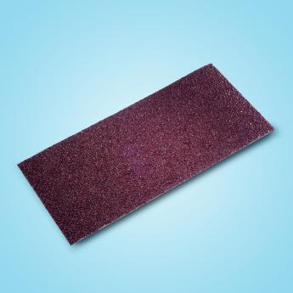 | 1,896.00 ₽ | 2,275.20 ₽ |  | - ₽ | ● | ● | шлифовальная бумага для шлифовальной доски Sto-WDVS-Schleifbrett, для шлифования теплоизоляционного материала
08335-002 | Sto-WDVS-Schleifbrett 420 x 200 мм | Шлифовальные материалы | 1 | шт. | 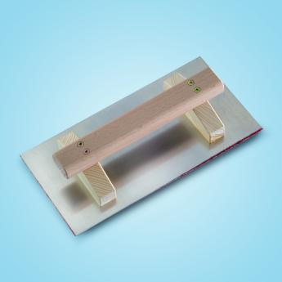 | 7,742.00 ₽ | 9,290.40 ₽ |  | - ₽ | ● | ● | алюминиевая шлифовальная доска с деревянной ручкой, в комплекте со шлифовальной бумагой K16
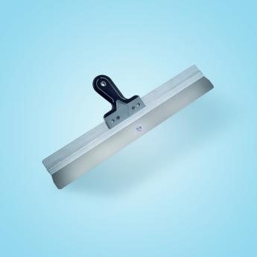
08290-015 | Sto-Flächenspachtel mit Softgriff abgerundet, 480 мм | Шпатели | 1 | шт. |  | 4,088.00 ₽ | 4,905.60 ₽ |  | - ₽ | ● | ● | широкий шпатель с мягкой ручкой и закругленными углами
08290-016 | Sto-Flächenspachtel mit Softgriff abgerundet, 570 мм | Шпатели | 1 | шт. |  | 4,460.00 ₽ | 5,352.00 ₽ |  | - ₽ | ● | ●
08303-004 | Sto-Japanspachtelsatz mit Leichtmetallrücken | Шпатели | 1 | шт. | 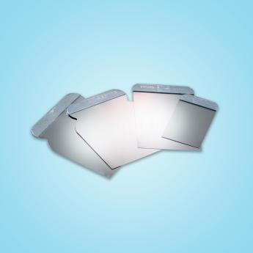 | 1,522.00 ₽ | 1,826.40 ₽ |  | - ₽ | ● | ● | набор из четырех японских шпателей шир. 50, 80, 105, 120 мм, из закаленной нержавеющей стали толщ. 0,3 мм, нерабочая грань из легкого металла.
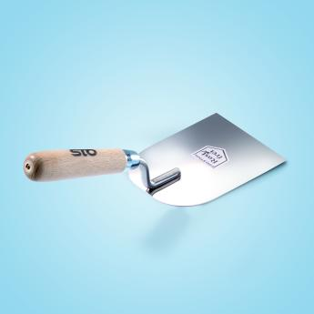
08356-001 | Sto-Stuckateurspachtel, 80 мм | Шпатели | 1 | шт. |  | 2,158.00 ₽ | 2,589.60 ₽ |  | - ₽ | ● | ● | мастерок из закаленной нержавеющей стали толщ. 0,8 мм, с деревянной ручкой
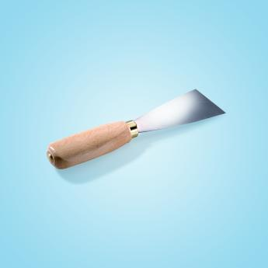
08356-002 | Sto-Stuckateurspachtel, 100 мм | Шпатели | 1 | шт. |  | 2,338.00 ₽ | 2,805.60 ₽ |  | - ₽ | ● | ●
08313-028 | Sto-Malerspachtel Profi, 50 мм | Шпатели | 1 | шт. |  | 992.00 ₽ | 1,190.40 ₽ |  | - ₽ | ● | ● | шпатель из закаленной стали с деревянной ручкой
08313-029 | Sto-Malerspachtel Profi, 80 мм | Шпатели | 1 | шт. |  | 1,110.00 ₽ | 1,332.00 ₽ |  | - ₽ | ● | ●
08288-001 | Sto-Glättekelle Profi 280 x 130 x 0,7 мм | Кельмы | выравнивающие | 1 | шт. | 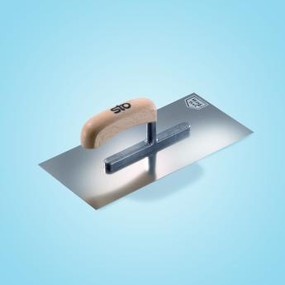 | 3,854.00 ₽ | 4,624.80 ₽ |  | - ₽ | ● | ● | кельма из нержавеющей стали толщ. 0,7 мм для нанесения финишных штукатурок
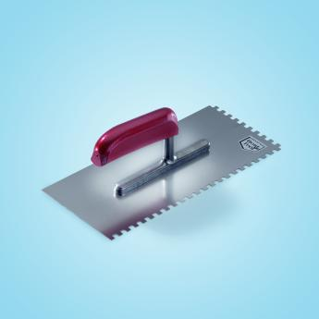
08288-008 | Sto-Glättekelle gezahnt 280 x 130 мм, 4 х 4 | Кельмы | выравнивающие | 1 | шт. |  | 1,914.00 ₽ | 2,296.80 ₽ |  | - ₽ |  |  | зубчатая кельма из нержавеющей стали, для нанесения строительных растворов
08288-009 | Sto-Glättekelle gezahnt 280 x 130 мм, 6 х 6 | Кельмы | выравнивающие | 1 | шт. |  | 1,914.00 ₽ | 2,296.80 ₽ |  | - ₽ | ● | ●
08288-010 | Sto-Glättekelle gezahnt 280 x 130 мм, 8 х 8 | Кельмы | выравнивающие | 1 | шт. |  | 1,914.00 ₽ | 2,296.80 ₽ |  | - ₽
08288-002 | Sto-Schweizer Glättekelle 500 x 130 x 0,7 мм | Кельмы | выравнивающие | 1 | шт. | 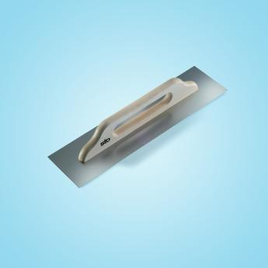 | 6,956.00 ₽ | 8,347.20 ₽ |  | - ₽ |  |  | швейцарская кельма из нержавеющей стали, для вытягивания, выравнивания, укладки армирующей сетки
08289-003 | Sto-Glättekelle Profi Kunststoff Mini 160 x 80 x 3 мм | Кельмы | выравнивающие | 1 | шт. | 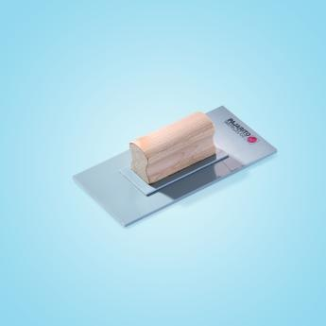 | 2,134.00 ₽ | 2,560.80 ₽ |  | - ₽ |  |  | мини-кельма из серого ударопрочного ПВХ с деревянной ручкой, для структурирования финишных штукатурок
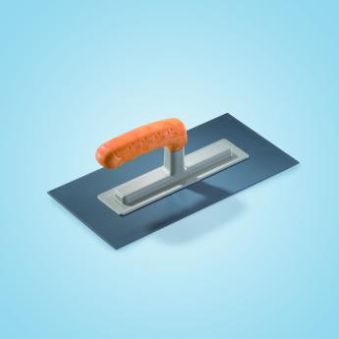
08289-010 | Sto-Glättekelle Kunststoff mit Kunststoffgriff 280 x 140 x 3 мм | Кельмы | выравнивающие | 1 | шт. |  | 1,272.00 ₽ | 1,526.40 ₽ |  | - ₽ | ● | ● | кельма из ударопрочного ПВХ с пластиковой ручкой, для структурирования финишных штукатурок
08289-009 | Sto-Glättekelle Kunststoff mit Kunststoffgriff 280 x 140 x 2 мм | Кельмы | выравнивающие | 1 | шт. |  | 1,178.00 ₽ | 1,413.60 ₽ |  | - ₽
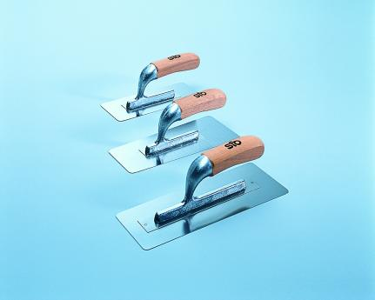
08376-003 | Sto-Calce Marmorino-Glättekelle 280 x 100/90 мм | Кельмы | выравнивающие | 1 | шт. |  | 7,498.00 ₽ | 8,997.60 ₽ |  | - ₽ | ● | ● | "венецианская" кельма из нержавеющей специальной стали толщ. 0,6 мм с закругленными углами И деревянной ручкой, для нанесения StoCalce Marmorino
08376-002 | Sto-Calce Marmorino-Glättekelle 240 x 100/80 мм | Кельмы | выравнивающие | 1 | шт. |  | 6,682.00 ₽ | 8,018.40 ₽ |  | - ₽ | ● | ●
08376-001 | Sto-Calce Marmorino-Glättekelle 200 x 80/70 мм | Кельмы | выравнивающие | 1 | шт. |  | 6,292.00 ₽ | 7,550.40 ₽ |  | - ₽ | ● | ●
08327-001 | Sto-Berner Putzkelle 140 мм | Кельмы | штукатурные | 1 | шт. | 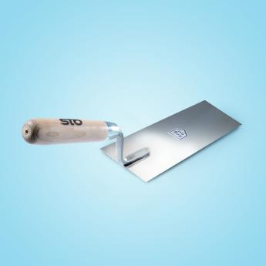 | 2,216.00 ₽ | 2,659.20 ₽ |  | - ₽ | ● | ● | кельма из закаленной нержавеющей стали толщ. 1,00 мм, с деревянной ручкой
08268-009 | Sto-Inneneckenkelle 80 x 60 мм | Кельмы | угловые | 1 | шт. | 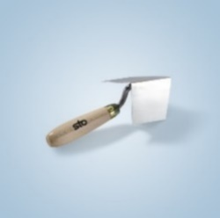 | 2,194.00 ₽ | 2,632.80 ₽ |  | - ₽ | ● | ● | кельма для внутренних углов из нержавеющей закаленной стали толщ. 0,7 мм, с деревянной ручкой
08268-001 | Sto-Außeneckenkelle 65 x 65 мм | Кельмы | угловые | 1 | шт. |  | 2,462.00 ₽ | 2,954.40 ₽ |  | - ₽ | ● | ● | кельма для наружных углов из нержавеющей закаленной стали толщ. 0,7 мм, с деревянной ручкой
08259-001 | Sto-Bossenkelle | Кельмы | угловые | 1 | шт. | 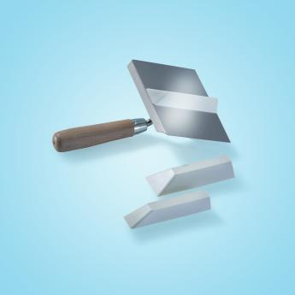 | 15,222.00 ₽ | 18,266.40 ₽ |  | - ₽ |  |  | специальная кельма из нержавеющей стали, для воспроизведения руста
08328-001 | Sto-Reibebrett mit Schwammgummibelag grob 280 x 140 мм | Тёрки | 1 | шт. | 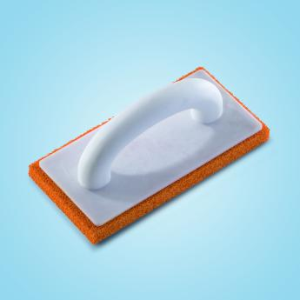 | 1,852.00 ₽ | 2,222.40 ₽ |  | - ₽ | ● | ● | пластиковая терка с основанием из грубой губчатой резины
08328-002 | Sto-Zellkautschukreibebrett | Тёрки | 1 | шт. | 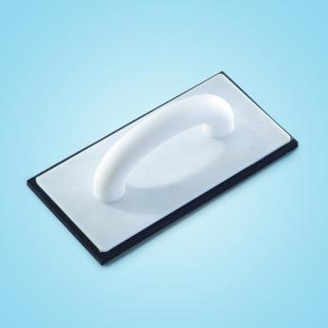 | 1,434.00 ₽ | 1,720.80 ₽ |  | - ₽ | ● | ● | кельма для структурирования нивелирующих фасадных штукатурок
08301-001 | StoLook Schwammscheibe 220 x 140 мм | Тёрки | 1 | шт. | 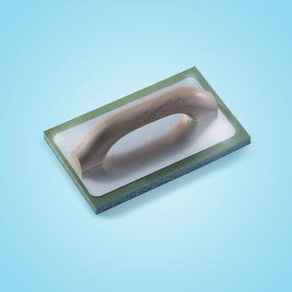 | 2,968.00 ₽ | 3,561.60 ₽ |  | - ₽ | ● | ● | жесткая губка для обработки и выравнивания материалов StoCalce Fondo, StoCalce Effetto
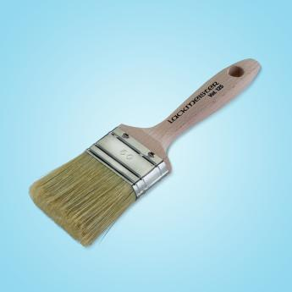
17100-003 | Sto-Flachpinsel Standart 50 мм, дл. щетины 58 мм | Кисти | плоские | 1 | шт. |  | 1,258.00 ₽ | 1,509.60 ₽ |  | - ₽ | ● | ● | плоская кисть со светлой щетиной, для работы с алкидными лаками, содержащими растворитель, и дисперсионными красками
17100-004 | Sto-Flachpinsel Standart 60 мм, дл. щетины 58 мм | Кисти | плоские | 1 | шт. |  | 1,560.00 ₽ | 1,872.00 ₽ |  | - ₽ | ● | ●
17100-005 | Sto-Flachpinsel Standart 70 мм, дл. щетины 64 мм | Кисти | плоские | 1 | шт. |  | 1,924.00 ₽ | 2,308.80 ₽ |  | - ₽ | ● | ●
17100-006 | Sto-Flachpinsel Standart 80 мм, дл. щетины 64 мм | Кисти | плоские | 1 | шт. |  | 2,508.00 ₽ | 3,009.60 ₽ |  | - ₽ | ● | ●
17100-007 | Sto-Flachpinsel Standart 100 мм, дл. щетины 64 мм | Кисти | плоские | 1 | шт. |  | 3,112.00 ₽ | 3,734.40 ₽ |  | - ₽ | ● | ●
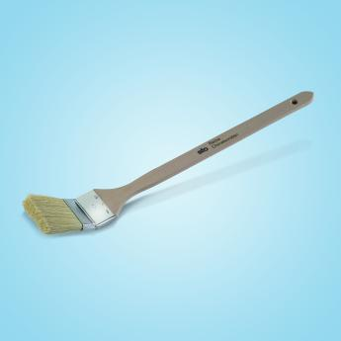
17101-001 | Sto-Heizkörperpinsel Standart hell 25 мм, дл. щетины 43 мм | Кисти | радиаторные | 1 | шт. |  | 642.00 ₽ | 770.40 ₽ |  | - ₽ | ● | ● | кисть для окраски радиаторов со светлой щетиной, для работ с водорастворимыми, дисперсионными красками и лаками
17101-003 | Sto-Heizkörperpinsel Standart hell 50 мм, дл. щетины 56 мм | Кисти | радиаторные | 1 | шт. |  | 862.00 ₽ | 1,034.40 ₽ |  | - ₽ | ● | ●
17106-003 | Sto-Flächenstreicher Orel®-Mix 135 мм, дл. щетины 85 мм | Кисти | широкие | 1 | шт. | 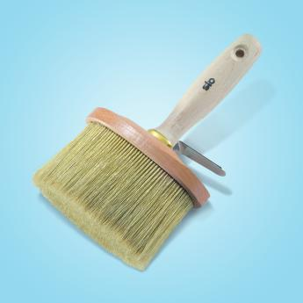 | 6,836.00 ₽ | 8,203.20 ₽ |  | - ₽ |  |  | высококачественная широкая кисть в овальном деревянном корпусе, особенно подходит для нанесения лазурей и лаков
17103-006 | Sto-Flächenstreicher Standart grau 120 мм, дл. щетины 65 мм | Кисти | широкие | 1 | шт. | 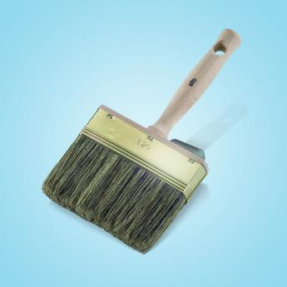 | 3,394.00 ₽ | 4,072.80 ₽ |  | - ₽ | ● | ● | широкая кисть с серой щетиной в латунном корпусе с деревянной ручкой, для лакокрасочных работ, нанесения лазурей, морилок по дереву
17811-003 | Sto-Fassadenwalze Standart 270 мм, Ø 96 мм | Валики | фасадные | 1 | шт. | 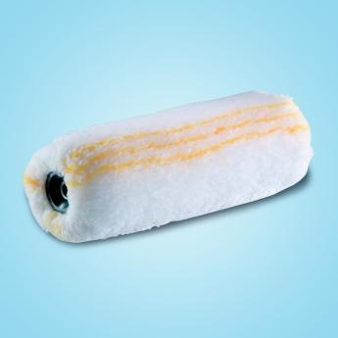 | 2,034.00 ₽ | 2,440.80 ₽ |  | - ₽ | ● | ● | профессиональный полиамидный валик, дл. ворса 18 мм, набивка 8 мм, идеально подходит для дисперсий, латексных красок, пропиток, грунтовок глубокого проникновения
17800-024 | Sto-Malerwalze FIL Langflor 180 мм, Ø 85 мм | Валики | фасадные | 1 | шт. |  | 1,588.00 ₽ | 1,905.60 ₽ |  | - ₽ | ● | ● | высококачественный полиамидный валик с длинным ворсом, дл. 18 мм, без набивки, идеально подходит для нанесения грунтовок, дисперсионных красок
17800-025 | Sto-Malerwalze FIL Langflor 250 мм, Ø 85 мм | Валики | фасадные | 1 | шт. |  | 1,998.00 ₽ | 2,397.60 ₽ |  | - ₽ | ● | ●
17811-006 | Sto-Malerwalze Standard 250 mm Langflor 18 мм | Валики | фасадные | 1 | шт. |  | 1,650.00 ₽ | 1,980.00 ₽ |  | - ₽ | ● | ●
17811-008 | Sto-Malerwalze Standart Kurzflor 25см Flor 12мм, Ø 72мм | Валики | фасадные | 1 | шт. | 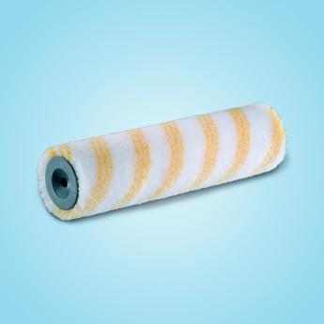 | 1,466.00 ₽ | 1,759.20 ₽ |  | - ₽ | ● | ● | полиамидный валик с коротким ворсом, дл. 12 мм, без набивки, идеально подходит для нанесения латексных, дисперсионных красок, грунтовок глубокого проникновения, пропиток
17804-002 | Sto-Grundierwalze Microfaser 250 mm (замена 17803-002) | Валики | для лаков и лазурей | 1 | шт. |  | 1,732.00 ₽ | 2,078.40 ₽ |  | - ₽ | ● | ● | полиамидный валик с ворсом 5 мм, без набивки, устойчив к воздействию растворителя, идеально подходит для нанесения антикоррозионных, эпоксидных, 2-компонентных красок, паркетных лаков на основе синтетической смолы и полиэфира
08278-006 | Sto-Lackierwalze Nylon RS 8 250 мм Ø 60 мм | Валики | для лаков и лазурей | 1 | шт. | 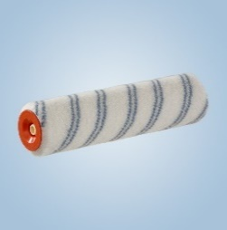 | 1,534.00 ₽ | 1,840.80 ₽ |  | - ₽ | ● | ● | полиамидный валик с коротким ворсом 8 мм, идеален для 2-К , эпоксидов и лаков, длина 25 см
08279-004 | Sto-Heizkörperwalze Nylon RS13 100 мм, Ø 45 мм | Валики | радиаторные | 1 | шт. | 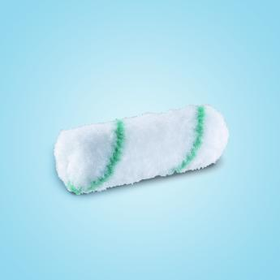 | 482.00 ₽ | 578.40 ₽ |  | - ₽ | ● | ● | высококачественный полиамидный валик с коротким ворсом, дл. 11 мм, без набивки, идеально подходит для нанесения латексных, дисперсионных красок
08279-005 | Sto-Heizkörperwalze Nylon RS8 100 мм, Ø 31 мм | Валики | радиаторные | 1 | шт. | 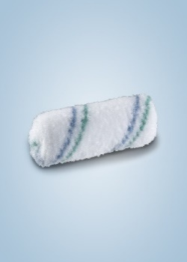 | 482.00 ₽ | 578.40 ₽ |  | - ₽ | ● | ● | валик с ворсом дл. 6 мм из нейлоновых волокОн, фиксированных на полиамидной основе, устойчив к воздействию растворителя, идеально подходит для нанесения антикоррозионных, эпоксидных, 2-компонентных красок, лаков на основе синтетической смолы и полиэфира
08354-010 | Sto-Strukturwalze grob 110 мм, Ø 35 мм, прямой | Валики | декоративные | 1 | шт. |   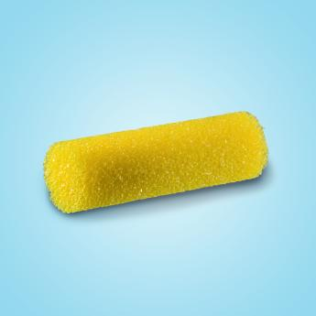 | 494.00 ₽ | 592.80 ₽ |  | - ₽ | ● | ● | грубый поролоновый валик, идеально подходит для структурирования штукатурки, шпаrлевки и структурной краски
08354-011 | Sto-Strukturwalze grob 250 мм, Ø 74 мм, двустор. крепление | Валики | декоративные | 1 | шт. | 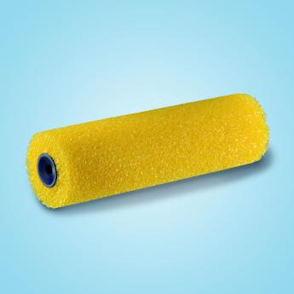 | 2,518.00 ₽ | 3,021.60 ₽ |  | - ₽ | ● | ●
08219-006 | Sto-Reliefwalze Eiche | Валики | декоративные | 1 | шт. | 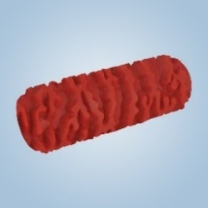 | 4,598.00 ₽ | 5,517.60 ₽ |  | - ₽ | ● | ● | валик для создания рельефа
08254-009 | Sto-Farbrollerbügel Ø 8 мм, для валиков 18-20 см, дл. 29 см | Сопутствующие / вспомогательные товары | 1 | шт. | 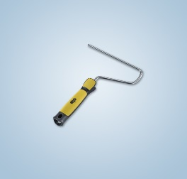 | 636.00 ₽ | 763.20 ₽ |  | - ₽ | ● | ● | ручка бюгельная из оцинкованной стали с пластиковой рукояткой
08254-010 | Sto-Farbrollerbügel Ø 8 мм, для валиков 25-27 см, дл. 29 см | Сопутствующие / вспомогательные товары | 1 | шт. |  | 680.00 ₽ | 816.00 ₽ |  | - ₽ | ● | ●
08302-010 | Sto-Farbrollerbügel Ø 6 мм, для валиков 10-12 см, дл. 42 см | Сопутствующие / вспомогательные товары | 1 | шт. | 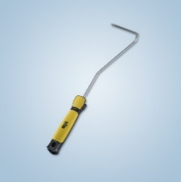 | 552.00 ₽ | 662.40 ₽ |  | - ₽ | ● | ●
08369-009 | Sto-Teleskopstange Aluminium gelb 117-200 см | Сопутствующие / вспомогательные товары | 1 | шт. | 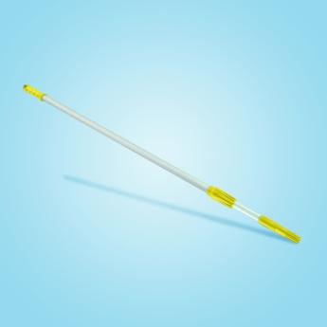 | 5,156.00 ₽ | 6,187.20 ₽ |  | - ₽ | ● | ● | раздвижная прочная алюминиевая штанга, подходит для любых типов бюгелей
08253-011 | Sto-Abstreifgitter Kunststoff gelb 27 x 29 см | Сопутствующие / вспомогательные товары | 1 | шт. |  | 474.00 ₽ | 568.80 ₽ |  | - ₽ | ● | ● | пластиковая решетка для раскатывания валика, желтая, опускается в ведро
08281-004 | Sto-Farbwanne 22 x 27 см | Сопутствующие / вспомогательные товары | 1 | шт. | 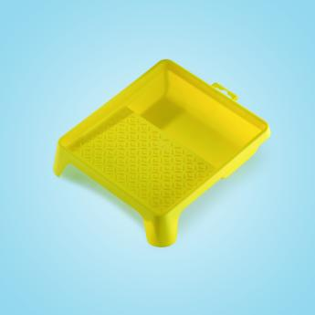 | 534.00 ₽ | 640.80 ₽ |  | - ₽ | ● | ● | желтая пластиковая ванночка для раскатывания валика

